Figurdata
Renten (inkl. bidrag) er steget med 0,11 procentpoint i 2026

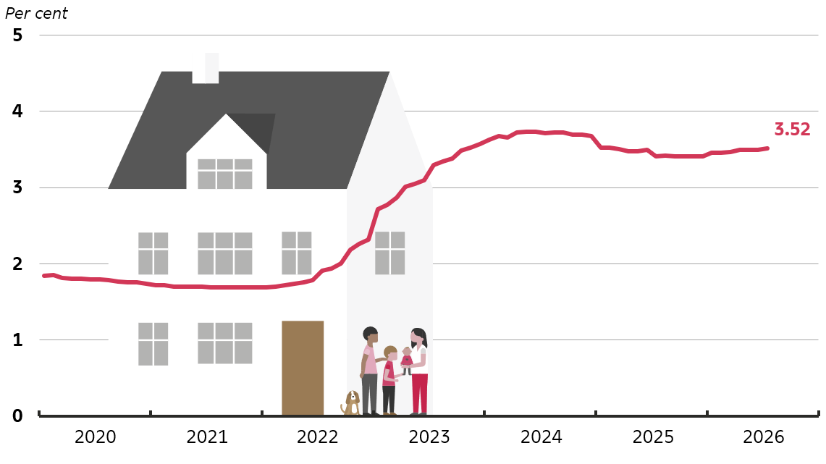
 | Rente (inkl. bidrag), pct. p.a.
Jan-20 | 1.84
Feb-20 | 1.85
Mar-20 | 1.81
Apr-20 | 1.81
May-20 | 1.81
Jun-20 | 1.79
Jul-20 | 1.79
Aug-20 | 1.78
Sep-20 | 1.77
Oct-20 | 1.76
Nov-20 | 1.75
Dec-20 | 1.74
Jan-21 | 1.72
Feb-21 | 1.72
Mar-21 | 1.70
Apr-21 | 1.70
May-21 | 1.70
Jun-21 | 1.70
Jul-21 | 1.69
Aug-21 | 1.70
Sep-21 | 1.69
Oct-21 | 1.69
Nov-21 | 1.69
Dec-21 | 1.69
Jan-22 | 1.69
Feb-22 | 1.70
Mar-22 | 1.72
Apr-22 | 1.74
May-22 | 1.76
Jun-22 | 1.79
Jul-22 | 1.91
Aug-22 | 1.94
Sep-22 | 2.00
Oct-22 | 2.18
Nov-22 | 2.26
Dec-22 | 2.32
Jan-23 | 2.72
Feb-23 | 2.77
Mar-23 | 2.87
Apr-23 | 3.01
May-23 | 3.05
Jun-23 | 3.09
Jul-23 | 3.29
Aug-23 | 3.34
Sep-23 | 3.38
Oct-23 | 3.48
Nov-23 | 3.53
Dec-23 | 3.57
Jan-24 | 3.63
Feb-24 | 3.68
Mar-24 | 3.66
Apr-24 | 3.72
May-24 | 3.73
Jun-24 | 3.73
Jul-24 | 3.72
Aug-24 | 3.73
Sep-24 | 3.72
Oct-24 | 3.70
Nov-24 | 3.70
Dec-24 | 3.68
Jan-25 | 3.52
Feb-25 | 3.52
Mar-25 | 3.51
Apr-25 | 3.48
May-25 | 3.48
Jun-25 | 3.50
Jul-25 | 3.41
Aug-25 | 3.42
Sep-25 | 3.41
Oct-25 | 3.41
Nov-25 | 3.41
Dec-25 | 3.41
Jan-26 | 3.46
Feb-26 | 3.46
Mar-26 | 3.46
Apr-26 | 3.50
May-26 | 3.49
Jun-26 | 3.50
Jul-26 | 3.52
Aug-26
Sep-26
Oct-26
Nov-26
Dec-26

Anm. Figuren viser den gennemsnitlige vægtede effektive rentesats (inkl. bidrag på realkreditlån) for alle lån til boligformål fra banker og realkreditinstitutter til lønmodtagere, pensionister mv. (sektor 1430) med residens i Danmark. Seneste observation er juli 2026.

